Лист1
Размер 2,40 х 2,20 х 3,00 м
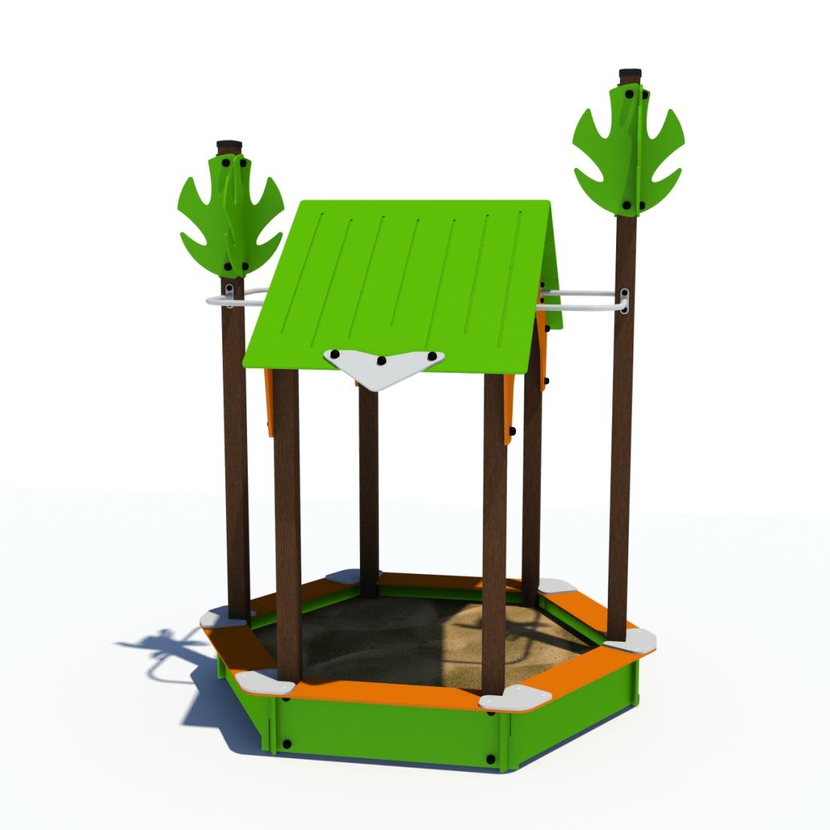 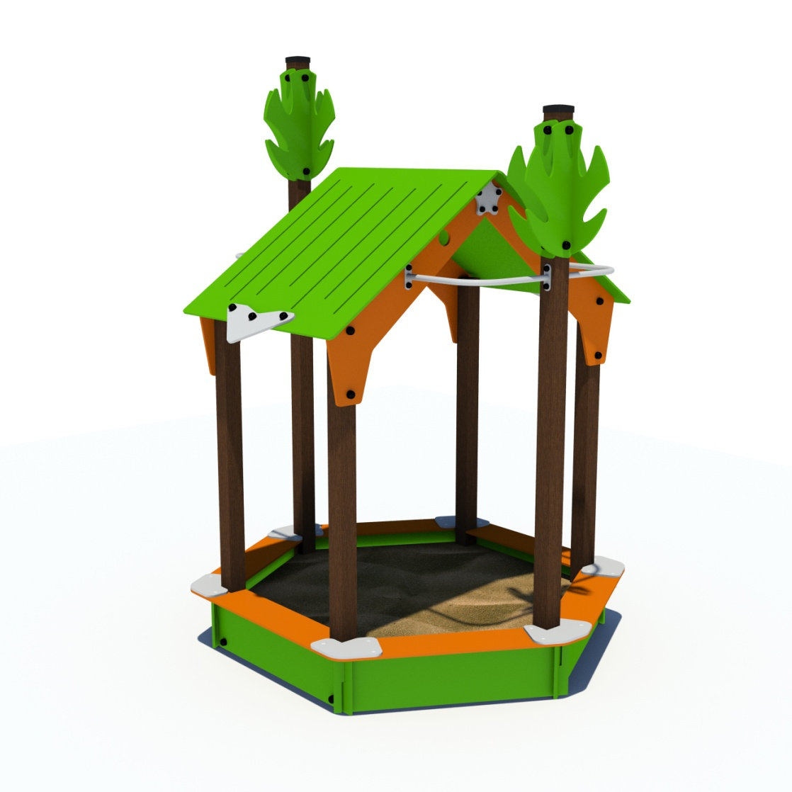 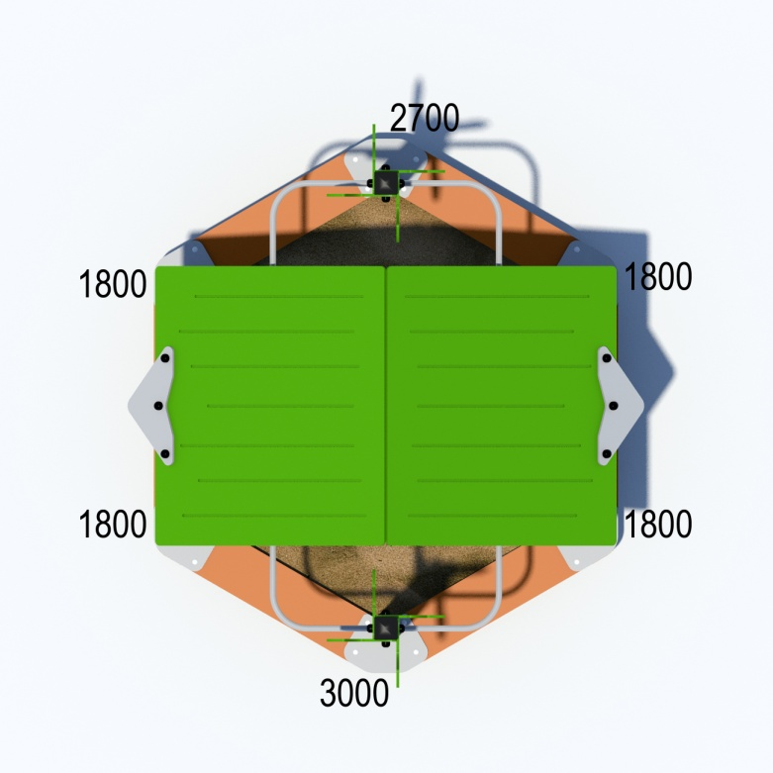 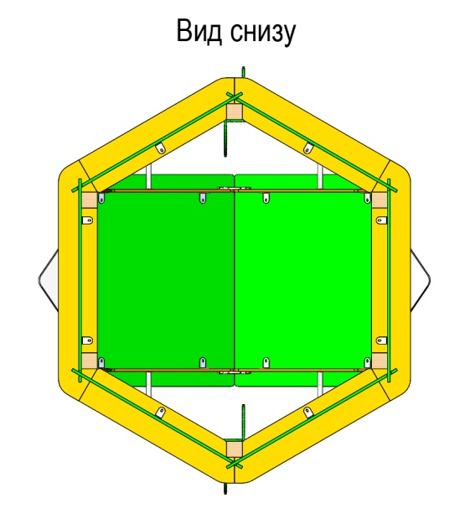
№ п/п | Артикул | Наименование |  | Кол-во | Изображение | цвет | Длина, м | Ширина, м | Высота, м | Объем, м3
1 | 0042ДБ | Столб (брус 100х100) 1800 мм | Материал | 4 |  | Цвет, RAL 8014 | 180 | 10 | 10 | 18000.000
2 | 0029ДБ | Столб (брус 100х100) 2700 мм | Материал | 1 |  | Цвет, RAL 8014 | 270 | 10 | 10 | 27000.000
3 | 0034ДБ | Столб (брус 100х100) 3000 мм | Материал | 1 |  | Цвет, RAL 8014 | 300 | 10 | 10 | 30000.000
4 | 0013МП | Закладная для столба 100х100 | Сборка | 6 |  | Цвет, RAL 7047 | 10 | 8 | 60 | 4800
5 | 000741 | Борт песочницы к столбам 1.13 1199 x 300 x 21 | Сборка | 2 |  | Цвет, RAL 6018 | 115 | 30 | 2.1 | 7245.000
 | ШурупГл8х80 | 8х80 ОЦ. Шуруп для крепления дер. Лаг (глухарь) DIN 571 | Материал | 8 |  |  |  |  |  | 0
 | ШайбаМ8 | М8 ОЦ. Шайба ГОСТ 11371-78 (DIN 125) | Материал | 8 |  |  |  |  |  | 0
6 | 000742 | Борт песочницы боковой 1.13 1111 x 300 x 21 | Сборка | 4 |  | Цвет, RAL 6018 | 111 | 30 | 2.1 | 6993.000
7 | 000744 | Верх.борт меж.столбов песочн. 1.13 1356 x 220 x 21 | Сборка | 2 |  | Цвет, RAL 2008 | 136 | 22 | 2.1 | 6283.200
8 | 000745 | Верх.борт боковой песочницы 1.13 990 x 220 x 21 | Сборка | 4 |  | Цвет, RAL 2008 | 99.5 | 22 | 2.1 | 4596.900
9 | 000743 | Фронтон крыши песочницы 1.13 386 x 1282 x 21 | Сборка | 4 | 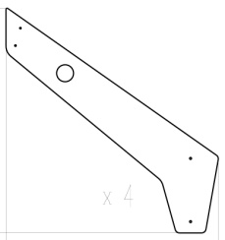 | Цвет, RAL 2008 | 95 | 100 | 2.1 | 19950.000
 | ШурупГл8х80 | 8х80 ОЦ. Шуруп для крепления дер. Лаг (глухарь) DIN 571 | Материал | 8 |  |  |  |  |  | 0
 | ШайбаМ8 | М8 ОЦ. Шайба ГОСТ 11371-78 (DIN 125) | Материал | 8 |  |  |  |  |  | 0
10 | 000746 | Крыша песочницы 1.13 1200 x 1180 x 15 | Сборка | 2 | 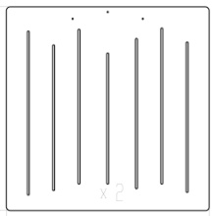 | Цвет, RAL 6018 | 120 | 118 | 1.5 | 21240.000
11 | 000750 | Накладка на крышу песочницы 1.13 512 x 236 x 15 | Сборка | 2 |  | Цвет, RAL 7047 | 51.2 | 23.6 | 1.5 | 1812.480
 | БолтМеб 6х45 | 6х45 ОЦ. Болт мебельный с усом ГОСТ 7801-81 (DIN 607) | Материал | 6 |  |  |  |  |  | 0
 | ШайбаМ8 | М8 ОЦ. Шайба ГОСТ 11371-78 (DIN 125) | Материал | 6 |  |  |  |  |  | 0
 | ГайкаМ6 | М6 ОЦ. Гайка шестигранная ГОСТ 5915-70 | Материал | 6 |  |  |  |  |  | 0
12 | 000749 | Соединитель борта1 песочницы 1.13 297 x 317 x 15 | Сборка | 4 |  | Цвет, RAL 7047 | 30 | 28.1 | 1.5 | 1264.500
13 | 000748 | Соединитель борта2 песочницы 1.13 367 x 256 x 15 | Сборка | 2 |  | Цвет, RAL 7047 | 36.7 | 25.6 | 1.5 | 1409.280
 | БолтМеб 6х45 | 6х45 ОЦ. Болт мебельный с усом ГОСТ 7801-81 (DIN 607) | Материал | 20 |  |  |  |  |  | 0
 | ШайбаМ8 | М8 ОЦ. Шайба ГОСТ 11371-78 (DIN 125) | Материал | 20 |  |  |  |  |  | 0
 | ГайкаМ6 | М6 ОЦ. Гайка шестигранная ГОСТ 5915-70 | Материал | 20 |  |  |  |  |  | 0
14 | 000747 | Соед.звезда фронтона песочницы 1.13 188 x 180 x 15 | Сборка | 2 |  | Цвет, RAL 7047 | 18 | 18 | 1.5 | 486.000
 | БолтМеб 6х45 | 6х45 ОЦ. Болт мебельный с усом ГОСТ 7801-81 (DIN 607) | Материал | 8 |  |  |  |  |  | 0
 | ШайбаМ8 | М8 ОЦ. Шайба ГОСТ 11371-78 (DIN 125) | Материал | 8 |  |  |  |  |  | 0
 | ГайкаМ6 | М6 ОЦ. Гайка шестигранная ГОСТ 5915-70 | Материал | 8 |  |  |  |  |  | 0
15 | 000192 | Элемент Дерево 299 x 599 x 15 | Сборка | 8 |  | Цвет, RAL 6018 | 29 | 60 | 1.5 | 2610
 | ШурупГл8х80 | 8х80 ОЦ. Шуруп для крепления дер. Лаг (глухарь) DIN 571 | Материал | 16 |  |  |  |  |  | 0
 | ШайбаМ8 | М8 ОЦ. Шайба ГОСТ 11371-78 (DIN 125) | Материал | 16 |  |  |  |  |  | 0
16 | 0003МП | Уголок крепежный 55х55х40 | Материал | 16 |  | Цвет, RAL 7047 | 5.5 | 5.5 | 4 | 121
 | БолтМеб 6х45 | 6х45 ОЦ. Болт мебельный с усом ГОСТ 7801-81 (DIN 607) | Материал | 32 |  |  |  |  |  | 0
 | ШайбаМ8 | М8 ОЦ. Шайба ГОСТ 11371-78 (DIN 125) | Материал | 32 |  |  |  |  |  | 0
 | ГайкаМ6 | М6 ОЦ. Гайка шестигранная ГОСТ 5915-70 | Материал | 32 |  |  |  |  |  | 0
17 | 0212МП | Перемычка ПСР-1.13 430х430 | Сборка | 4 |  | Цвет, RAL 7047 | 43 | 43 | 12 | 22188.000
 | ШурупГл8х80 | 8х80 ОЦ. Шуруп для крепления дер. Лаг (глухарь) DIN 571 | Материал | 16 |  |  |  |  |  | 0
 | ШайбаМ8 | М8 ОЦ. Шайба ГОСТ 11371-78 (DIN 125) | Материал | 16 |  |  |  |  |  | 0
18 | КЧМ6КС | Заглушка К4М6КС | Материал | 62 |  | Цвет, RAL черный | 2.7 | 2.7 | 1.6 | 11.664
19 | КЧМ8КС | Заглушка К4М8КС | Материал | 50 |  | Цвет, RAL черный | 3.6 | 3.6 | 2.3 | 0.0001
20 | 100-100.11.КК | Заглушка 100-100.11КК | Материал | 2 |  | Цвет, RAL черный | 10 | 10 | 4.4 | 0.0001

